Sheet1
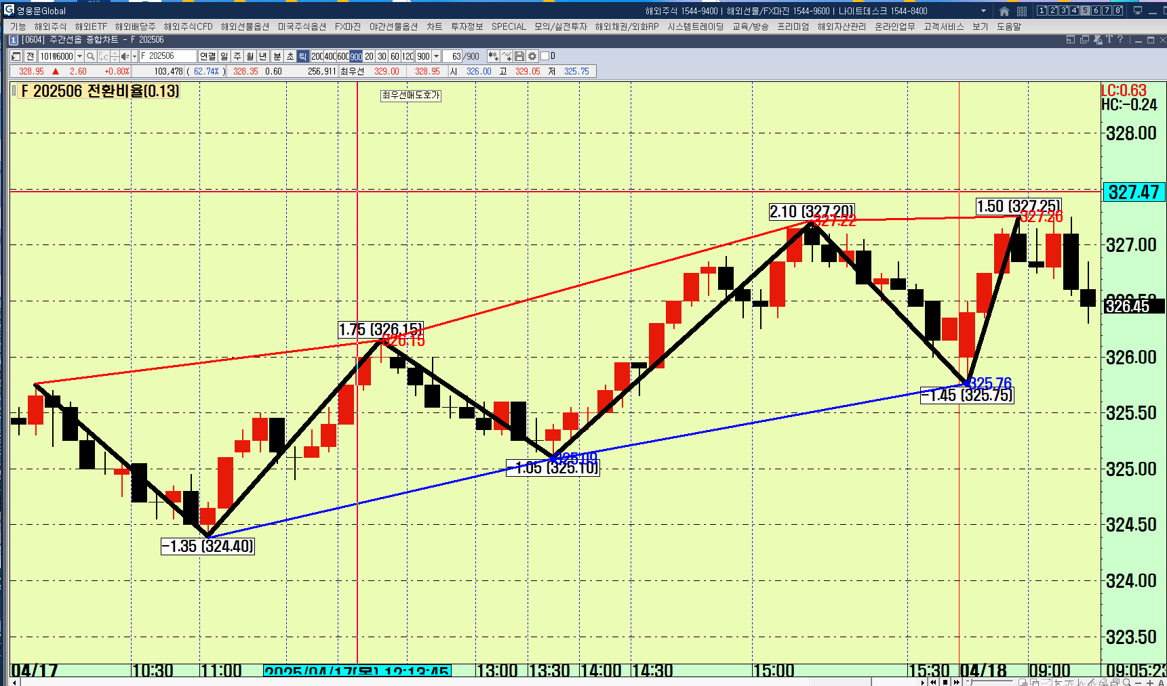

1. 파동선 2. 파동선 꼭지점을 잇는 추세선

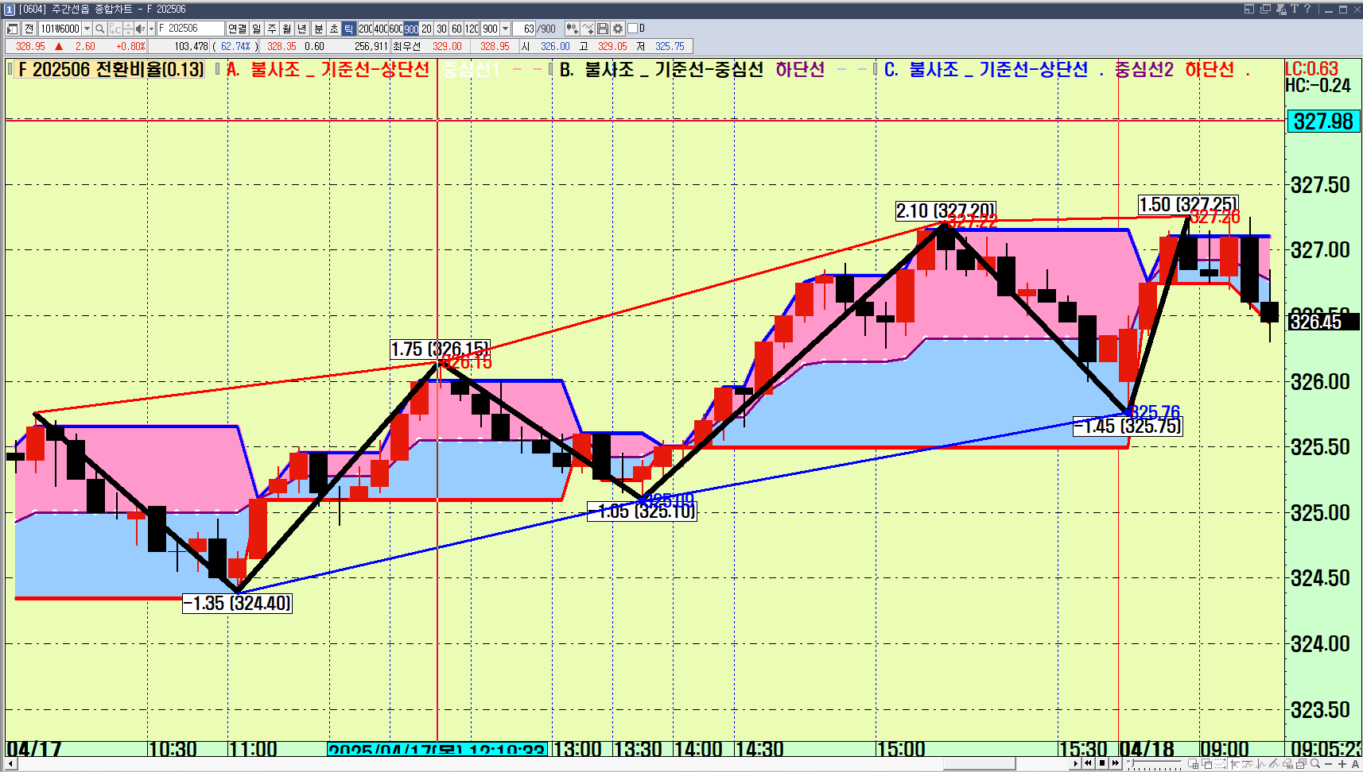

기준선-상단선
HighestSince(1, CrossUp(Rsi(Period), 50),C) | // period = 8

중심선1
A = HighestSince(1, CrossUp(Rsi(Period), 50),C);
B = LowestSince(1, CrossUp(Rsi(Period), 50),C);

(A + B)/2

기준선-중심선
A = HighestSince(1, CrossUp(Rsi(Period), 50),C);
B = LowestSince(1, CrossUp(Rsi(Period), 50),C);

(A + B)/2

하단선
LowestSince(1, CrossUp(Rsi(Period), 50),C)

